projektai
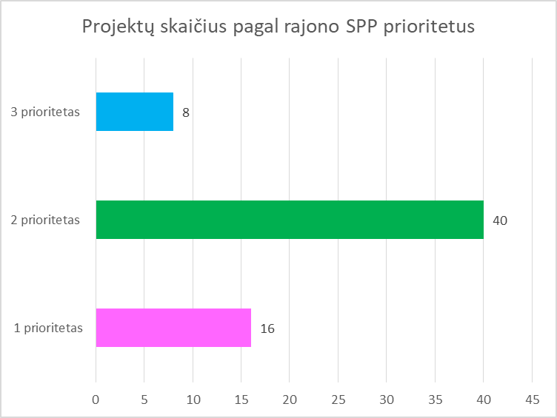
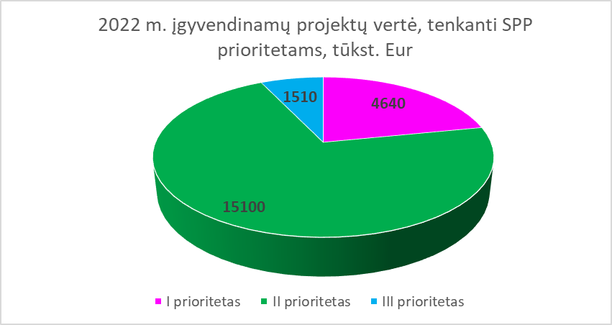
 | ROKIŠKIO RAJONO SAVIVALDYBĖJE VYKDOMŲ PROJEKTŲ STEBĖSENOS 2022 M. ATASKAITA

 | Projekto pavadinimas | Pasiekti rezultatai vykdant projektą iki 2022-12-31 | Planuojami pasiekti rezultatai 2023-2024 m. (jei projektas neužbaigtas) | Projekto ilgalaikis poveikis/nauda Rokiškio rajono plėtrai (projektu sukuriama pridėtinė vertė) | Projekto atitiktis rajono strateginiams dokumentams | projekto vertė iš viso, tūkst. EUR | iš jų: |  |  |  | Panaudota 2021 metams |  |  |  |  |  | Panaudota 2022 metais |  |  |  |  |  | Reikalinga 2023 metams |  |  |  | Pastabos
 |  |  |  |  |  |  | ES | VB | Kitos lėšos | SB
Eil. Nr. |  |  |  |  |  |  |  |  |  |  | Iš viso | ES fondų ar kitų programų lėšos | VB lėšos | Kitos lėšos | SB lėšos (tinkmaos finansuoti) | SB lėšos (netinkamos finansuoti) | Iš viso | ES fondų ar kitų programų lėšos | VB lėšos | Kitos lėšos | SB lėšos | Iš viso | ES fondų ar kitų programų lėšos | VB lėšos | Kitos lėšos | SB lėšos
1 | Daugiafunkcės sporto salės Rokiškyje, Taikos g. 21A, statyba (projekto vykdytojas - Rokiškio r. savivaldybės administracija). | 1. Medžių kirtimas ir išvežimas; 2.Statybos atliekų išvežimas; 3. Grunto kasimas; 4. Polių gręžimas ir betonavimas; 5. Rostverkų betonavimas; 6. Rostverkų hidroizoliacija; 7. Rostverkų apšiltinimas; 8. Grunto užpylimas; 9. Kolonų betonavimas; 10. Sienų mūrijimas. | Šildymo, vėdinimo ir oro kondicionavimo sistemų įrengimas, lauko vandentiekio ir nuotekų tinklai, vidaus vandentiekio ir nuotekų sistemos, dalis elektrotechnikos darbų, elektroniniai ryšiai (telekomunikacijų)dalies darbai, gaisrinė signalizacija, saulės elektrinė, šilumos punkto įrengimas, stogo dangos įrengimas, skaidrių atitvarų montavimas, grindų įrengimas. | Projekto įgyvendinimas užtikrintų socialinę ir regioninę šalies sanglaudą, darytų didelę įtaką bendram rajono įvaizdžiui, prisidėtų prie turizmo plėtros bei naujų investicijų pritraukimo rajone, turėtų reikšmingą indėlį į rajono socialinę gerovę ir sveikatingumą, sportą. Projektas nėra komercinis (iš dalies) , jo pagrindinis tikslas – sukurti materialinę infrastruktūrą, reikalingą sveikatingumo , rekreacijos ir sporto komplekso Rokiškio mieste įsteigimui. Projekto ekonominė nauda pasireikš per į valstybės biudžetą sumokamą PVM, papildomai pritrauktų lankytojų sukuriamą ekonominę naudą, papildomas paslaugas ir sukurti darbo vietas. | Projektas atitinka Rokiškio rajono strateginio plėtros plano iki 2022 m. priemonę Nr. 2.3.2.1. Sporto ir aktyvaus laisvalaikio infrastruktūros gerinimas ir plėtra | 9043.2 |  | 6300.3771 |  | 2742.82 | 32.2040 |  | 22.54 |  | 9.6612 |  | 2356.2962 |  | 1989.00 |  | 367.29616 | 1448.0417 |  | 998 |  | 450.0417 | Preliminarus finansavimo grafikas, planuojamos valstybės biudžeto lėšos, SB prisidėjimas - 30 proc.
2 | Dvaro viralinės rekonstrukcijos ir pritaikymo darbai. (projekto vykdytojas - Rokiškio r. savivaldybės administracija). | Atlikti visi tvarkybos projekte numatyti darbai Rokiškio dvaro sodybos viralinės (u.k. 24855): pakeista esama molio čerpių danga; esamos fasaduose durys pakeistos naujomis, analogiško piešinio, esami langai pakeisti naujais klijuotos pušies medienos; plytų akmenų mūro remontas; sutvarkytas cokolis ir įrengta nuogrinda ir lauke akmens grindinys; įrengta WC patalpa visoms tikslinėms grupėms. Atlikti darbai nepažeidė Rokiškio dvaro sodybos virtuvės vertingųjų savybių. Įsigyta įrenginių: - Stelažai, kompl. - Persirengimo spintelės, 14 vnt. - Stalas, 5 vnt. -Kėdės, 22 vnt. | Projektas užbaigtas. | Vertinant kultūros paslaugos paklausą, nustatyta, kad yra poreikis gerinti kultūros paslaugų kokybę, pritaikant lankymui Rokiškio dvaro viralinės pastatą, ir taip būtų prisidedama prie Rokiškio rajono savivaldybės gyventojų kultūrinių, bendruomeninių poreikių tenkinimo. Užtikrinti reikiamą infrastruktūrą, siekiant pagerinti kultūros paslaugų kokybę Rokiškio rajono savivaldybės gyventojams. | Projektas atitinka Rokiškio rajono strateginio plėtros plano iki 2022 m. priemonę Nr. 1.2.1.1. Rajono gamtos ir kultūros paveldo objektų bei gamtos išteklių pritaikymas rekreacijai ir turizmui | 454.6 |  | 332.00 |  | 122.62 | 150.6420 |  | 100.00 |  | 50.642 |  | 325.19957 |  | 232 |  | 93.19957 | 0.0000 |  |  |  |  | Projekto pabaiga 2022-12-01.
3 | Socialinio būsto fondo plėtra Rokiškio rajono savivaldybėje (projekto vykdytojas - Rokiškio r. savivaldybės administracija). | Projektas toliau buvo pratęstas iki 2022-12-31, per tą laiką nupirktas dar vienas 2 kambarių butas. Taip pat projekto sutartyje atliktas pakeitimas ir vietoje 1 kamabrio Juodupėje ir 1 kamabrio Obeliuose pakeista, kad reikalinga įsigyti dviejų kambarių butą Juodupėje ir dviejų kambarių butą Obeliuose. Iš viso liko įsigyti 6 butus: Rokiškyje 2 vnt. 1 ir 2 kambarių, Juodupėje 1 vnt. 2 kambarių ir Obeliuose 1 vnt. 2 kambarių.) | Projektas pratęstas iki 2023-06-30. Įsigytas vienas vieno kambario butas Rokiškio mieste. Planuojama įsigyti dar vieną butą. | Mažinama socialinė atskirtis Rokiškio rajono savivaldybėje, sudarant galimybę socialiai pažeidžiamiems asmenims nuomoti socialinį būtą mūsų rajone. | Projektas atitinka Rokiškio rajono strateginio plėtros plano iki 2022 m. priemonę Nr. 2.2.3.7. Savivaldybės socialinio būsto fondo atnaujinimas ir plėtra | 350.2 | 297.7 |  |  | 52.5 | 0.0000 | 0.00 |  |  | 0.00 |  | 73.70385 | 47.12 |  |  | 26.58 | 0.0000 |  |  |  |  | Savivaldybės dalis finansuojama iš dotacijos. Projektas pratęstas iki 2023-06-30.
4 | Obelių miesto gyvenamosios vietovės atnaujinimas (projekto vykdytojas - Rokiškio r. savivaldybės administracija). | Projektas užbaigtas |  | Obelių miesto gyventojai turės bendruomeninius namus, kuriuose galės vykdyti veiklas | Projektas atitinka Rokiškio rajono strateginio plėtros plano iki 2022 m. priemonę Nr. 3.4.2.4. Miestų, miestelių ir kaimų bendruomeninės ir viešosios infrastruktūros atnaujinimas ir plėtra | 517.8 | 440.1 | 25.9 |  | 51.8 | 150.3000 | 82.10 | 8.20 |  | 8.20 | 51.80 | 0.00000 |  |  |  | 0.00 | 0.0000 |  |  |  |  | Projektas pratęstas. Projekto veiklų įgyvendinimo pabaiga 2021-06-30. Galutinis mokėjimo prašymas 2021-09-30. Savivaldybės dalis finansuojama iš dotacijos. Projektas tęsiamas.
5 | Rokiškio l.-d. ,,Pumpurėlis“ pastato vidaus patalpų ir ugdymo aplinkos modernizavimas (projekto vykdytojas - Rokiškio r. savivaldybės administracija). | Veiklos nebus vykdomos | projektas užbaigtas | Po remonto grupės atnaujintos moderniai ir šiuolaikiškai. Įrengta persirengimo, pažinimo, pramogų, miego zonos, sanitariniai mazgai (tualetai, dušas, praustuvės), mini virtuvėlės, pagalbinės patalpos. Įsigyta ugdymui ir veiklai reikalinga kompiuterinė įranga padės vaikams lavinti kūrybiškumą, loginį mąstymą, komunikabilumą, smalsumą, lankstumą. Tiesioginę naudą iš numatomo įgyvendinti projekto gaus ikimokyklinio ir priešmokyklinio ugdymo dalyviai - l-d ,,Pumpurėlis" bendruomenė. Pagerės švietimo ikimokyklinio ir priešmokyklinio ugdymo paslaugų kokybė ir prieinamumas. Pagerės ugdymo (si) ir darbo sąlygos. Naudą pajus ir Rokiškio rajono savivaldybės gyventojai, nes viešoji infrastruktūra bus tvarkoma jų mieste. | Projektas atitinka Rokiškio rajono strateginio plėtros plano iki 2022 m. priemonę Nr. 2.1.1.2 Švietimo ir ugdymo paslaugas teikiančių įstaigų pastatų modernizavimas ir infrastruktūros gerinimas | 245.2 | 204.5 | 18.1 |  | 22.6 | 67.5000 | 54.9 | 4.8 |  | 7.8 |  | 0.00000 |  |  |  |  | 0.0000 |  |  |  |  | Pateiktas galutinis MP prašymas vertinimui.
6 | Geriatrijos dienos stacionaro ir konsultacinio kabineto įkūrimas VšĮ Rokiškio rajono ligoninėje (projekto vykdytojas - Rokiškio r. ligoninė). | Suremontuota 334,77 kv.m. patalpų. Įsigyta dalis medicininės ir kompiuterinės įrangos ir baldų. | Planuojamas projekto užbaigimas.Bus įsigyta likusi mkedicininė įranga ir baldai. | Viešąsias sveikatos priežiūros paslaugas teikiančių įstaigų, kuriose pagerinta paslaugų teikimo infrastuktūra, skaičius - 1 vnt.; Pacientai, kuriems pagerinta paslaugų kokybė ir prieinamumas - 247 per metus. | Projektas atitinka Rokiškio rajono strateginio plėtros plano iki 2022 m. priemonę Nr. 2.2.1.1 Sveikatos priežiūros paslaugas teikiančių įstaigų infrastruktūros gerinimas | 329.5 | 254.62 | 44.93 |  | 30 | 10.92 | 9.28 | 1.64 |  |  |  | 192.03000 | 140.39 | 24.77 |  | 26.87 | 126.6000 | 104.95 | 18.52 |  | 3.13 | Projekto pabaiga 2023 m.
7 | Rokiškio J. Keliuočio viešosios bibliotekos pastato Rokiškis, Nepriklausomybės a. 16, ir kiemo rekonstravimas bei modernizavimas ir priestato statyba (projekto vykdytojas - Rokiškio r. savivaldybės administracija). | Projektas užbaigtas |  | Objektas pritaikytas kultūrinei veiklai, užtikrinant teikiamų kultūros paslaugų ir produktų kokybę, prieinamumą, patrauklumą visuomenei, didins miesto ar regiono patrauklumą vietos gyventojams, investicijoms, vietos verslo plėtrai (pritrauks daugiau turistų, skatins naujų darbo vietų kūrimą, pagerins gyvenimo aplinką ir kokybę )veiklose bus naudojamos šiuolaikinės technologijos, pvz., įrengtos interaktyvios ekspozicijos, taikomi inovatyvūs sprendimai, vyks meno ir verslo, taip pat meno ir mokslo atstovų bendradarbiavimo veiklos, objekte bus stiprinami personalo ir (arba) kūrybinių bei kultūros paslaugų teikėjų, kūrybinio turinio prodiuserių ir/ ar kitų meno kūrėjų gebėjimai, ugdomi jų projektų valdymo ir/ ar verslumo įgūdžiai. | Projektas atitinka Rokiškio rajono strateginio plėtros plano iki 2022 m. priemonę Nr. 2.3.1.3 Kultūros paslaugas teikiančių savivaldybės įstaigų infrastruktūros gerinimas ir plėtra | 1274.4 | 280.5039 | 780 |  | 213.8865 | 12.28 |  |  |  |  | 12.28 | 0.21694 | 0.21694 |  |  |  | 0.0000 |  |  |  |  | Projektas baigtas.
8 | Keliaukim kartu spalvingu emocijų taku (K2SET) (projekto vykdytojas – l.-d. ,,Pumpurėlis", partneriai - Švietimo centras, l.-d, ..Nykštukas",m-d Ąžuoliukas, Panemunėlio mokykla-daugiafunkcis centras). | Įvyko popietės visose projekte dalyvaujančiose įstaigose. Tobulinančių veiklą mokyklų mokytojai dalyvavo išvykoje (virtualiai) į konsultuojančią mokyklą Vilniaus lopšelio-darželio ,,Atžalėlės“. Išleistas spausdintas leidinys ,,Ikimokyklinio (2-5 metų) amžiaus vaikų socialinio emocinio intelekto ugdymo priemonių ir patarimų komplektas". | Projektas baigtas. | 2-5 metų amžiaus vaikų socialinio emocinio ugdymo turinys papildomas vykdomomis rekomenduojamomis prevencinėmis socialinio emocinio ugdymo programomis. Vykdomos konsultuojančios įstaigos Vilniaus lopšelio-darželio ,,Atžalėlės“ ir Rokiškio rajono įstaigų, dalyvaujančių projekte, konsultacijos (Zoom platformoje), kurių metu dalijamasi gerąja darbo patirtimi, analizuojami pasiekti rezultatai, vertinamas vykdomų veiklų poveikis. Vykstančiuose veiklą tobulinančių įstaigų susitikimuose nuolat dalijamasi gerąja darbo patirtimi, stebimi pasiekti rezultatai, numatomos veiklos ateičiai. Bendradarbiaujant su Rokiškio PPT atliekami tyrimai (I ir II etapai) ir įvertinama projekte dalyvaujančių vaikų emocinė būsena, noras eiti į ugdymo įstaigą bei grupių atmosfera. Gauti rezultatai padeda tikslingai planuoti ugdymo procesą. Bendruomenės nariai kiekvienoje veiklą tobulinančių mokyklų institucijoje aktyviai dalyvaudami edukacinėse kultūrinėse veiklose, kur kartu praleidžia laiką, tampa bendruomeniškesni, mokosi bendrauti, įgyja naujų patirčių. Tikimasi, kad projekto veiklose dalyvavę bendruomenės nariai ateityje bus aktyvesni ugdomojo proceso partneriai. | Projektas atitinka Rokiškio rajono strateginio plėtros plano iki 2022 m. priemonę Nr. 2.1.1.5. Kūrybiškumą, lyderystę ir iniciatyvumą skatinančių projektų įgyvendinimas | 85.6 | 83.87739 |  |  | 1.71502 | 36.66 | 35.88 |  |  | 0.78 |  | 12.94766 | 12.58109 |  |  | 0.36657 | 0.0000 |  |  |  |  | Gautas finansavimas iš ESF, savivaldybės indėlis 2 proc. Reikės iki metų galo nurodytos sumos. Projektas baigiasi 2022-05-31
9 | Suaugusiųjų švietėjų komptencijų tobulinimas siekiant teikiamų paslaugų kokybės ir prieinamumo didinimo (projekto vykdytojas - Rokiškio švietimo centras). | 2022 m. buvo suplanuotos dar 2 stažuotės (mokymai) su darbo stebėjimo vizitais: "Vyresnio amžiaus asmenų aktyvus įtraukimas į mokymosi visą gyvenimą veiklas Kroatijos įstaigose, teikiančiose neformaliojo suaugusiųjų švietimo paslaugas" ir "Suaugusiųjų švietimo paslaugų kokybės ir prieinamumo gerinimas Suomijos įstaigose, teikiančiose neformaliojo suaugusiųjų švietimo paslaugas". Kiekvienoje stažuotėje dalyvavo po 4 atstovus iš konsorciumo organizacijų. Jie kelė savo kvalifikaciją užsienyje ir semėsi gerosios kolegų patirties, dalinosi idėjomis. | Projektas baigtas. | Po stažuočių buvo parengtos ir pasiūlytos 3 skirtingos kvalifikacijos tobulinimo ir/ar užimtumo programos socialiai pažeidžiamų grupių nariams. Stažuočių dalyviai ne tik pagilino žinias pasirinktomis temomis, bet ir stebėdami kolegų užsienyje darbą sėmėsi idėjų savo veiklai, jos organizavimui, tinkamų neformaliojo suaugusiųjų švietimo veiklų, formų, būdų, metodų, priemonių, aplinkų parinkimui ir pritaikymui tikslinėms grupėms, taip tobulino vadybines, asmenines ir dalykines kompetencijas. | Projektas atitinka Rokiškio rajono strateginio plėtros plano iki 2022 m. priemonę Nr. 2.1.1.5. Kūrybiškumą, lyderystę ir iniciatyvumą skatinančių projektų įgyvendinimas | 22.7 | 22.70 |  |  |  | 3.8 | 3.80 |  |  |  |  | 4.86275 | 4.86275 |  |  |  | 0.0000 |  |  |  |  | Projektas baigėsi 2022 m. liepos 31 d.
10 | „Rokiškio krašto muziejaus inovatyvių paslaugų gerinimas“ (projekto vykdytojas - Rokiškio krašto muziejus). | Įrengta interaktyvi fotostudija muziejaus lankytojams. | Projektas baigtas | Projektas pasitarnavo įgyvendinant muziejaus veikloje naujus inovatyvius kultūros sklaidos modelius, įtvirtinant svarbų muziejų veidmenį kuriant modernią ir tvarią krašto kultūros ateitį. | Projektas atitinka Rokiškio rajono strateginio plėtros plano iki 2022 m. priemonę Nr. 2.3.1.4.Kultūros paveldo saugojimas, tvarkymas ir populiarinimas | 147.1 | 116.37 |  |  | 30.77 | 0 | 0.00 | 0.00 | 0.00 | 0.00 | 0.00 | 5.84849 | 4.62 |  | 1.23 |  | 0.0000 |  |  |  |  | Projektas baigėsi 2022-05-31
11 | " ERASMUS+ KA229 "Old places- New spaces" 2019-2021" (projekto vykdytojas - Rokiškio Juozo Tumo- Vaižganto gimnazija). | Įvykdyti du mobilumus į partnerių mokyklas. Projekto pabaiga liepos mėn. | Projektas baigtas. | Estetiškai jaukiasnė ir akademiškai įtraukesnė mokymosi aplinka sukuria geresnį mokyklos įvaizdį vietinėje bendruomenėje, motyvuoja besimokančius ir formuoja miesto dar gedresnį vienintelės Rokiškio mieto gimnazijos įvaizdį | Projektas atitinka Rokiškio rajono strateginio plėtros plano iki 2022 m. priemonę Nr. 2.1.1.5. Kūrybiškumą, lyderystę ir iniciatyvumą skatinančių projektų įgyvendinimas | 36.5 | 36.45 |  |  |  | 9.49159 | 9.49159 |  |  | 7.00 |  | 26.96041 | 26.96041 |  |  |  | 0.0000
12 | „Kokybės krepšelis“ (projekto vykdytojas - Rokiškio Juozo Tūbelio progimnazija). | Teikta sisteminė pagalba (grupinės ir/ar individualios konsultacijos įvairių poreikių mokiniams, mokytojo padėjėjo – dalykininko pagalba) padėjo siekti kiekvieno mokinio asmeninės pažangos. Iš vieno ar kelių mokomųjų dalykų asmeninę mokymosi pažangą padarė 41,55 proc. 5–8 klasių mokinių. Vykdant integruotą dalykų mokymą, įvairius STEAM projektus, mokiniai patobulino komandinio darbo, skaitmeninius įgūdžius, įgijo pilietiškumo, pažinimo, bendravimo ir bendradarbiavimo kompetencijų. Įsigyta skaitmeninė įranga suteikė galimybę naudotis įvairiomis skaitmeninėmis aplinkomis. Modernizuoti ir aprūpinti naujais patogesniais baldais (vienviečiai baldų komplektai) sudarė galimybes pertvarkant erdves įvairinti mokymosi būdus bei formas, pritaikyti jas skirtingų ugdymo(si) poreikių mokiniams. Kokybės krepšelio lėšomis papildomai įsteigtos socialinio pedagogo ir pailgintos grupės auklėtojo pareigybės suteikė galimybę pasirūpinti socialinės atskirties mokinių užimtumu popamokiniu laiku. Iš 14 nusimatytų mokyklos veiklos tobulinimo plano (MVTP) kiekybinių rodiklių 2 rodikliai viršyti, 11 pasiektų ir 1 pasiektas nepilna apimtimi. Iš 13 MVTP kokybinių rodiklių 4 rodikliai viršyti, 8 pasiekti ir 1 pasiektas nepilna apimtimi. Teikta sisteminė pagalba (grupinės ir/ar individualios konsultacijos įvairių poreikių mokiniams, mokytojo padėjėjo – dalykininko pagalba) padėjo siekti kiekvieno mokinio asmeninės pažangos. Iš vieno ar kelių mokomųjų dalykų asmeninę mokymosi pažangą padarė 41,55 proc. 5–8 klasių mokinių. Vykdant integruotą dalykų mokymą, įvairius STEAM projektus, mokiniai patobulino komandinio darbo, skaitmeninius įgūdžius, įgijo pilietiškumo, pažinimo, bendravimo ir bendradarbiavimo kompetencijų. Įsigyta skaitmeninė įranga suteikė galimybę naudotis įvairiomis skaitmeninėmis aplinkomis. Modernizuoti ir aprūpinti naujais patogesniais baldais (vienviečiai baldų komplektai) sudarė galimybes pertvarkant erdves įvairinti mokymosi būdus bei formas, pritaikyti jas skirtingų ugdymo(s |  | Mokiniams sudaryta galimybė patirti kuo įvairesnių veiklų įvairiuose kontekstuose. Mokiniai įgis įvairesnės prasmingos patirties (stebėjimo, tyrinėjimo, eksperimentavimo), įgytas žinias pritaikys praktikoje, gerės mokinių skaitmeninis raštingumas, bus tobulinami komandinio darbo įgūdžiai, bendravimo ir bendradarbiavimo kompetencijos. Bus sudarytos kokybiškos sąlygos mokiniams mokytis skaitmeninėje erdvėje. 5–8 kl. mokinių aprūpinimas kompiuteriais padidės nuo 27,5 proc. iki 60 proc., Patenkinamu lygiu besimokančių 1–4 klasių mokinių skaičius sumažės: lietuvių kalbos nuo 20,8 proc. iki 18 proc., matematikos nuo 18,6 proc. iki 16 proc. ir pasaulio pažinimo nuo 8,3 proc. iki 6 proc.; 5–8 kl. mokinių visų mokomųjų dalykų, išskyrus menus, fizinį ugdymą ir technologijas, mokymosi kokybė (įvertinimai nuo 6 iki 10)padidės nuo 65,36 proc. iki 70 proc. (lyginant 2019–2020 m.m. ir 2021–2022 m. m. metinius įvertinimus). | Projektas atitinka Rokiškio rajono strateginio plėtros plano iki 2022 m. priemonę Nr. 2.1.1.8. Rajono bendruomenės narių kvalifikacijos ir kompetencijų tobulinimo įgyvendinimas ir plėtra Nr. 2.1.1.3 Saugios ir modernios edukacinės aplinkos ugdymo įstaigose kūrimas ir plėtra | 273.3 | 232.295 |  |  | 40.993 | 9.49159 | 216.148 |  |  | 20.496 |  | 5.84849 | 4.62 |  | 1.23 |  | 0.0000
13 | Integrali pagalba į namus (projekto vykdytojas - Rokiškio socialinės paramos centras). | Projektas užbaigtas. | Projektas užbaigtas | Projekto dėka sunkią negalią turintys asmenys gauna reikalingas integralios pagalbos paslaugas, tiek socialinę globą, tiek slaugą savo namuose, o jų artimiesiems suteikiama konsultacinė pagalba ir galimybė suderinti šeimos ir darbo įsipareigojimus. Šios paslaugos naudą patvirtina nuoširdūs atsiliepimai – paslaugų gavėjai ir jų artiimieji dažnai įvardina pokalbio metu, kad be šios pagalbos tiesiog neišsiverstų. | Projektas atitinka Rokiškio rajono strateginio plėtros plano iki 2022 m. priemonę Nr. 2.2.3.1 Nestacionarių socialinių paslaugų infrastruktūros plėtra, šių paslaugų kokybės ir prieinamumo užtikrinimas | 396.5 | 381.06 |  |  | 15.415 | 72.915 | 65.00 |  |  | 7.92 |  | 37.87000 | 37.87 |  |  |  | 0.0000 |  |  |  |  | Projektas užbaigtas 2022 m.
14 | Kompleksinių paslaugų šeimai teikimas Rokiškio rajone Nr. 08.4.1-ESFA-V-416-10-0005 (projekto vykdytojas - Rokiškio r. savivaldybės administracija). | Veiklos tęsiamos, kaip ir numatyta projekte- tai pozityvios tėvystės mokymai, mediacijos paslauga, psichosocialinė pagalba, asmeninio asistento paslauga ir kitos. | Psichologo, psichoterapeuto pagalba, pozityvios tėvystės mokymai. Numatoma projekto pabaiga: 2023-03-31 | Šio projekto tikslas- suteikti kompleksines paslaugas Rokiškio rajono šeimoms. Bus suteikta asmeninio asistento paslauga33 neįgaliąjam, ji padės asmenims integruotis į gyvenimą, jie nebus izoliuoti nuo visuomenės, skatins jų savarankiškumą. Virš 700 rajono gyventojų bus suteikta nemokama psichologinė pagalba, pozityvios tėvystės mokymai, mediacija ir kitos kompleksinės paslaugos. | Projektas atitinka Rokiškio rajono strateginio plėtros plano iki 2022 m. priemonę Nr. 2.2.3.1.Nestacionarių socialinių paslaugų infrastruktūros plėtra, šių paslaugų kokybės ir prieinamumo užtikrinimas | 370.7 | 370.7 |  |  |  | 96.4 | 96.40 |  |  |  |  | 49.36824 | 49.36824 |  |  |  | 0.0000 |  |  |  |  | projejkto pabaiga 2023-03 mėn.
15 | Rokiškio rajono bendruomeninių vaikų globos namų ir vaikų dienos centrų plėtra (projekto vykdytojas - Rokiškio r. savivaldybės administracija). | Pabaigus gyvenamojo namo, skirto BVGN veikloms, remontą, tęsiamas jo pritaikymas neįgaliesiems, įsigytas neįgaliesiems skirtas laiptų kopiklis. Iš sutaupytų lėšų dviem VDC įsigyti šildymo - vėsinimo įranga. Projekto dokumentacija ruošiama užbaigimui. 2022 m. liepos 15 d. projektas baigtas. | Projektas baigtas. | Sukurti sąlygas, reikalingas veiksmingam ir tvariam perėjimui nuo institucinės globos prie šeimoje ir bendruomenėje teikiamų paslaugų, įkuriant šeimai artimesnės aplinkos bendruomeninius vaikų globos namus ir dienos socialinių paslaugų įstaigas - vaikų dienos centrus. Bendruomeninis vaikų globos namas pritaikytas neįgaliesiems. VDC plėtra sudarė sąlygas padidinti vaikų dienos socialinės priežiūros paslaugų gavėjų skaičių, priartinti paslaugų teikimą prie gavėjų gyvenamosios vietos. | Projektas atitinka Rokiškio rajono strateginio plėtros plano iki 2022 m. priemonę Nr. 2.2.3.3. Stacionarių socialinių paslaugų plėtra, užtikrinant kokybiškas paslaugas pagyvenusiems asmenims, neįgaliems ir vaikams | 256.1 | 244.25 |  |  | 11.86 | 5.22 | 5.22 |  |  |  |  | 17.18662 | 17.18662 |  |  | 0.00 | 0.0000 | 0 |  |  | 0
16 | LLI-422, Šeimų stiprinimas, bendradarbiaujant bibliotekoms, kaip indėlis į socialinį ir ekonominį augimą Ludzos savivaldybėje, Rokiškio rajone ir Jēkabpilio mieste (HOME). (programa Interreg Latvija-Lietuva, projekto vykdytojas – Rokiškio rajono savivaldybės J. Keliuočio viešoji biblioteka). | • Biblioteka kartu su kitais projekto partneriais sukūrė skaitmeninę žaidimų platformą “HOME“. Platforma įdiegta į interaktyvią įrangą, esančią partnerių bibliotekose ir prieinamą kiekvienam bibliotekos lankytojui trimis kalbomis: lietuvių, latvių ir anglų. Interaktyvus edukacinis platformos žaidimas “HOME“ kviečia bibliotekos lankytojus ne tik žaisti, turiningai leisti laisvalaikį, bet ir praturtinti savo žinias apie Rokiškio, Jēkabpilio (LV) ir Ludzos (LV) miestuose esančius kultūros objektus, lankytinas vietas, savivaldybių, įstaigų, organizacijų ir komercinių paslaugų teikėjus bei rasti jų vietas žemėlapyje. Žaisti gali visi atėję į Rokiškio Juozo Keliuočio viešosios bibliotekos Vaikų ir jaunimo skyrių (Taikos g. 19). • 2020–2022 m. suorganizuoti 38 “FAMILY TIME“ šeimoms skirti renginiai, kurių metu šeimos su vaikais ar be jų dalyvavo įvairiuose seminaruose, paskaitose, išvykose, susitikimuose su rašytojais, kūrybinėse edukacijose, kurių metu gamino papuošalus iš karoliukų, odos, medinius suvenyrus, spalvotas knygeles ir pan. Vyko susitikimai su karjeros konsultantais, vaikų gydytoja, psichologe, verslininkais, buvo vedamos įdomios IT pamokos. Šeimos smagiai leido laiką užsiėmimuose, skirtuose maisto gaminimui, renginiuose skirtuose valstybinių švenčių paminėjimui bei išvykose į L. Sadauskienės kepyklą, „Levandų Vanagynės“ sodybą, Šlyninkos vandens malūną ir t.t. • Šeimos su vaikais savo laisvalaikį smagiai leido atnaujintoje bibliotekos žaislotekoje, kur jų laukė daug naujų žaislų, skatinančių ne tik vaikų vystymąsi bet padedančių išmokti ar patobulinti jau turimus įgūdžius. • 2022 m. gegužės mėn. Rokiškio šeimos (45 šeimos nariai) vyko į Ludzoje (LV) organizuojamą tarptautinį šeimų festivalį “HOME“. Ludzos (LV) miesto bibliotekos organizuotoje šventėje dalyvavusios šeimos iš Ludzos (LV), Jēkabpilio (LV) ir Rokiškio (LT) smagiai leido laiką, žaidė įvairius žaidimus, šoko, rungtyniavo, linksminosi bei žiūrėjo įvairius pasirodymus. • 2022 m. birželio mėn. |  | • Atnaujintose (suremontuotose) Rokiškio rajono savivaldybės Juozo Keliuočio viešosios bibliotekos patalpose (Taikos g. 19) su naujai įsigytais baldais, IT įranga, žaislais bei knygomis sukurtos patogios sąlygos Rokiškio rajono šeimų susitikimams, seminarams ir mokymams, edukaciniams užsiėmimams bei laisvalaikio praleidimui. • Bibliotekoje trimis kalbomis – latvių, lietuvių ir anglų sukurta skaitmeninė žaidimų platforma HOME suteiks galimybę bibliotekos lankytojams susipažinti su Rokiškio ir projekto partnerių iš Latvijos miestais: vietos valdžios ir valstybinėmis organizacijomis, švietimo, kultūros ir sporto įstaigomis, verslo įmonėmis, gamtos objektais, kultūriniu bei istoriniu paveldu ir t.t. | Projektas atitinka Rokiškio rajono strateginio plėtros plano iki 2022 m. priemonę Nr. 2.3.1.3 Kultūros paslaugas teikiančių savivaldybės įstaigų infrastruktūros gerinimas ir plėtra | 78.1 | 66.411 | 5.86 |  | 5.86 | 11 | 9.35 | 0.825 |  | 0.825 |  | 37.29000 | 31.69 | 2.80 |  | 2.80 | 0.0000
17 | Daugiafunkcių centrų stiprinimas, socialinių paslaugų prieinamumui ir efektyvumui gerinti ( Octopus LLI-425)(Programa Interreg Latvija-Lietuva, projekto vykdytojas - Rokiškio švietimo centras). | 2022 m. numatyti papildomi RŠC patalpų praprastojo remonto darbai. Tęsiasi 2021 m. pradėti socialinės įtraukties ir užimtumo programos mokymai rajono senjorams, jaunimui ir žmonėms su negalia. Organizuojamos paskaitos tėvams, auginantiems vaikus su negalia, užimtumo programa „Meno studija“ šeimoms auginančioms vaikus su negalia. Vykdomi neformaliojo ugdymo užsiėmimai „Socialinių įgūdžių mokyklėlė“ Rokiškio pagrindinės mokyklos mokiniams. Parengta 40 val. mokymai rajono socialiniams pedagogams, socialiniams darbuotojams - vyko mokymai apie įtraukiosios aplinkos kūrimą ugdant autizmo spektro sutrikimą turinčius vaikus, darbas su socialinę atskirtį patiriančiais vaikais, atvejų analizė. Vyko užimtumo veiklos rajono senjorams, Rajono socialinės paramos centro Dienos centro asmenims su negalia klientams. Į įvairias projekto veiklas įtraukta apie 400 rajono gyventojų. | Projektas užbaigtas. | Suremontuotos RŠC patalpos, kuriomis galės naudotis rajono senjorai, jaunimas ir žmonės su negalia įsitraukdami ir dalyvaudami RŠC siūlomose socialinės įtraukties ir užimtumo veiklose. Didesnis užimtumas Rokiškio pagrindinės mokyklos mokinių jų atostogų metu. Vyresnio amžiaus ir žmonių su negalia įtrauktis ne tik Rokiškio mieste, bet ir rajone (veiklos Panemunėlyje ir Pandėlyje). | Projektas atitinka Rokiškio rajono strateginio plėtros plano iki 2022 m. priemonę Nr. Universalių daugiafunkcinių centrų (UDC) steigimas ir plėtra; Nr. 2.1.1.6. Suaugusiųjų bendrojo, profesinio ir neformaliojo švietimo paslaugų plėtra, Nr. 2.1.2.8 Sąlygų vaikų ir jaunimo laisvalaikio užimtumui sudarymas | 98.1 | 83.382 |  |  | 14.714 | 47.53 |  |  |  | 47.53 |  | 39.14458 | 33.87694 |  |  | 5.26764 | 0.0000 |  |  |  |  | projekto pabaiga 2023-04 mėn.
18 | Rokiškio rajono Kamajų seniūnijos Kalvių ir Salų kadastrinių vietovių dalies griovių ir juopse esančių statinių rekonstravimas (projekto pareiškėjas - Rokiškio r. savivaldybės administracija). | Projektas užbaigtas 2022 m. rugpjūčio mėn. Rekonstruota: 24,26 km melioracijos griovių, 236 vnt. drenažo žiočių, 6 vnt. reguliuojamų drenažo šulinių, 20 vnt. pralaidų. Projekto vertė 297688,48 Eur, iš jų RRSA biudžeto prisidėjimas - 66649,27Eur) | PROJEKTAS ĮGYVENDINTAS 2022 M. | Rekonstruota viešo naudojimo melioracijos sistema, užtikrinanti savalaikį pertektilnės drėgmės iš dirbamų laukų pašalinimą, ko pasekoje pasiekiamas didesnis žemės ūkio produkcijos derlingumas bei gaunamos didesnės pajamos. Rekonstruota:22,64 km melioracijos griovių, 228 vnt. drenažo žiočių, 6 vnt. reguliuojamų drenažo šulinių, 20 vnt. pralaidų. | Projektas atitinka Rokiškio rajono strateginio plėtros plano iki 2022 m. priemonę Nr. 1.3.1.1.Melioracijos ir hidrotechninių statinių rekonstrukcija | 297.7 | 196.36631 | 34.6529 |  | 66.64927 | 12.234 | 8.22 | 1.45 |  | 2.57 |  | 276.73063 | 182.30655 | 32.17176 |  | 62.25232 | 73.7310 | 49.511 | 8.737 |  | 15.483 | Vyksta rangos darbai, pateikti 2 MP, projektą pagal sutartį numatyta užbaigti iki 2023 m. sausio 15 d., tačiau rangovas planuoja rangos darbus baigti 2022 m. Iki 07.15 bus teikiamas 3 MP (73734 EUR, iš jų SB 4410 Eur), jei rangovas užbaigtų darbus anksčiau, 4 MP būtų teikiamas taip pat 2022 m.
19 | Atsinaujinančių energijos šaltinių diegimas Rokiškio Juozo Tumo -Vaižganto gimnazijoje (M. Riomerio g.1, Rokiškis) (projekto vykdytojas - Rokiškio r. savivaldybės administracija). | 2022 m. planuojamas ŠESD kiekio sumažinimo ataskaitos pirkimas ir pateikimas APVA. | 2023m. nupirkata ŠESD ataskaitos vertinimo ir tvirtinmo paslauga. | Projekto metu įrengta saulės fotovoltinė elektrinė yra ilgalaikė ir naudinga investicija. Tampama nepriklausomu arba beveik nepriklausomu nuo elektros energijos kainos kitimo. Gaminat savo elektros energiją, prisidedama prie ŠESD emisijų ir klimato kaitos mažinimo. | Projektas atitinka Rokiškio rajono strateginio plėtros plano iki 2022 m. priemonę Nr. 3.1.2.5. Alternatyvių energijos išteklių skatinimas ir plėtra | 73.3 | 58.60232 |  |  | 14.65058 | 7.76528 |  |  | 6.21 | 1.55 |  | 0.00000 |  |  | 0.00 | 0.00 | 1.3891 | 0.39688 |  |  | 0.9922 | Gautas finansavimas pagal Klimato kaitos programą, SB prisidėjimas - 20 proc. 2023 m. padaryta pirmų metų ŠESD ataskaita ir jos tvirtinimas
20 | Atsinaujinančių energijos šaltinių diegimas VšĮ Rokiškio pirminės asmens sveikatos priežiūros centre (projekto vykdytojas - Rokiškio PASPC). | 2022 m. pagaminta 52,58 MWh/metus elektros energijos (iš sunaudotos 63,75 MWh/metus). Atlikti ŠESD matavimai: planuota pasiekti CO2e išmetimai 4,065 t, pasiekta - 7,897 t | Planuojama per metus pagaminti apie 58 MWh elektros energijos | Išmetamų šiltnamio efektą sukeliančių dujų kiekio sumažinimas 820,12 t CO2, sumažėjusios elektros energijos sąnaudos įstaigai leis jas panaudoti paslaugų kokybės gerinimui | Projektas atitinka Rokiškio rajono strateginio plėtros plano iki 2022 m. priemonę Nr. 3.1.2.5. Alternatyvių energijos išteklių skatinimas ir plėtra | 42.5 |  | 33.96907 |  | 8.49226 | 41.47 |  | 33.175 |  | 8.29 |  | 0.99177 |  | 0.79377 |  | 0.1980 | 0.0000
21 | "Šeimų lankymo, teikiant ankstyvosios intervencijos paslaugas, modelio įdiegimas" (projekto vykdytojas - Rokiškio PASPC). | Projektas pradėtas įgyvendinti, įsigyta transporto priemoė, įranga paslaugos teikimui. Suorganizuotas renginys, skirtas pristatyti projektą „Šeimų lankymo, teikiant ankstyvosios intervencijos paslaugas, modelio įdiegimas“. Atvykusioms jaunoms mamoms buvo įteiktos dovanos – „Kūdikių lizdai“, kuriuose sudėti patys būtiniausia naujagimio reikmenys. 2022 m. projekte dalyvavo 25 šeimos | Projekte dalyvaus 25 šeimos | Sukurtas naujas slaugos paslaugų modelis, kuris privalomas ir bus įtrauktas į sveikatos centro paslaugų nomenklatūrą | Projektas atitinka Rokiškio rajono strateginio plėtros plano iki 2022 m. priemonę Nr. 2.2.3.1 Nestacionarių socialinių paslaugų infrastruktūros plėtra, šių paslaugų kokybės ir prieinamumo užtikrinimas | 83.120 | 68.53 | 12.09 |  | 2.5 |  |  |  |  |  |  | 52.31000 | 42.34 | 7.47 |  | 2.50 | 28.0000 | 23.80 | 4.20 |  | 0.00
22 | Erasmus+ STEAM MOKYKLA (Projekto vykdytojas - Rokiškio Juozo Tūbelio progimnazija). | Užbaigtas projektas. Iš viso šiame projekte įvykdyta 10 mobilumų. Nuo patvirtinto plano nenukrypta. Aštuoni skirting mokytojai ir mokyklos vadovas dalyvaudami kursuose įgijo kompetencijas: STEAM programų kūrimas ir organizavimas, personalizuotas, į vaiką orientuotas mokymas, problemomis ir projektais paremtas mokymas, tyrinėjimu grįstas mokymas, tarpdiscipliniškumas, mokymo kontekstualizavimas, ryšys su realiu gyvenimu, pažintis su STEAM mokymo aktualijomis kursus organizavusioje šalyje, pažintis ir bendravimas su kolegomis iš kitų šalių mokyklų, požiūrio plėtimas susipažįstant su kultūra, tradicijomis ir gyvenimo būdu šalies, kurioje vyko mokymai, kompetencijos užsienio kalboje ir projektų valdyme.Projekto metu įgytos kompetencijos buvo pripažintos: du mokyojai, įgiję minėtas kompetencijas, buvo atestuoti mokytojo eksperto kvalifikacinei kategorijai, vienas - mokytojo metodininko, dar vienas mokytojas ruošiasi įgyti eksperto kvalifikaciją netrukus. Galutiniai naudos gavėjai yra mokiniai, nuo naujų mokslo metų bus pasiūlytos naujos STEAM mokymo programos, kiti mokytojai STEAM veiklas ketina integruoti į savo mokomąjį dalyką. Mokykla yra priimta į nacionalinį STEAM mokyklų tinklą. |  | Galimybės mokytojams mokytis iš gerų Europos mokytojų patirčių, išbandyti ir prisitaikyti naujus mokymo metodus, plėsti profesinį mokytojų bendravimo ir bendradarbiavimo tinklą, pasidalinti savo sukauptais geros praktikos pavyzdžiais su kitų šalių mokytojų bendruomenėmis, tobulinti socialines, kalbines ir kultūrines mokytojų kompetencijas, didinti mokytojo pasitikėjimą ir pasitenkinimą savo veikla, sudaryti mokytojams planuoti savo karjeros pokyčius. | Projektas atitinka Rokiškio rajono strateginio plėtros plano iki 2022 m. priemonę Nr. 2.1.1.5. Kūrybiškumą, lyderystę ir iniciatyvumą skatinančių projektų įgyvendinimas. | 21.7400 | 21.74 |  |  |  |  |  |  |  |  |  | 21.73700 | 21.74 |  |  |  | 0.0000
23 | Rokiškio lopšelio-darželio „Nykštukas“ pastato (esančio Laisvės g. 15, Rokiškis, unikalus Nr. 7396-5003-1013) modernizavimas (projekto vykdytojas - Rokiškio r. savivaldybės administracija). | Planuojama projekto bei likusių rangos darbų pabaiga - 2022 m. kovo 18 d. | Projektas užbaigtas. | Mažinti išmetamų ŠESD (šiltnamio efektą sukeliančių dujų) kiekį pastate bei atnaujinant (modernizuojant) pastatą didinti jo energinį naudingumą, siekiant, kad pastatas atitiktų bent minimalius energinio naudingumo reikalavimus. | Projektas atitinka Rokiškio rajono strateginio plėtros plano iki 2022 m. priemonę Nr. 2.1.1.2. Švietimo ir ugdymo paslaugas teikiančių įstaigų pastatų modernizavimas ir infrastruktūros gerinimas | 230.8400 |  | 68.8 | 160.4 | 1.64 | 187.82608 |  | 55.77 | 130.12 |  | 1.94 | 32.38130 |  |  | 32.3813 |  | 0.0000
24 | Rokiškio dvaro sodybos alaus darykla (u. K. KVR 24857), Tyzenhauzų g. 1, Rokiškio m. avarijos grėsmės pašalinimo - apsaugos techninių priemonių įrengimo ir neatidėliotini saugojimo darbai (projekto vykdytojas - Rokiškio r. savivaldybės administracija). | Atlikti alaus dayklos avarijos grėsmės pašalinimo, apsaugos techninių priemoniųir neatidėliotini saugojimo darbai:sutvarkyta avarinės būklės stogo danga ir grėbestavimas, išramstyta perdanga, ir kt. pagal projektą. | Darbai užbaigti 2022 m. | Pašalinta alaus daryklos avarinė būklė. | Projektas atitinka Rokiškio rajono strateginio plėtros plano iki 2022 m. priemonę Nr. 1.2.1.1. Rajono gamtos ir kultūros paveldo objektų bei gamtos išteklių pritaikymas rekreacijai ir turizmui | 130.1430 |  | 71.684 |  | 58.459 |  |  |  |  |  |  | 101.75407 |  |  | 66.82206 | 34.93201 | 0.0000 |  |  |  |  | Projektas įgyvendintas, darbų priėmimo aktas patvirtintas 2023-02-02.
25 | Rokiškio dvaro sodybos rūmų (571) tvarkybos -restauravimo, remonto darbai (projekto vykdytojas - Rokiškio r. savivaldybės administracija). | Pagal bendradarbiavimo sutartį su Kultūros infrastruktūros centru paveldotvarkos darbai finansuojami iš valstybės biudžeto, savivaldybės prisideda 30 proc. darbų pabaiga 2022-12-31. Atlikti tvarkybos darbai: rytų fasado ir pietų, šiaurės fasadų (netvarkytų dalių) tinko remontas, netekčių atstatymas, architektūrinio dekoro elementų, profiliuotų tinko apvadų, traukų, karnizų remontas ir dažymas, rytų fasado ir pietų, šiaurės fasadų (netvarkytų dalių) langų ir durų remontas, vakarų fasado centrinio įėjimo terasos grindų plytelių remontas, rytų fasado III a. terasos grindų plytelių remontas, vakarų fasado centrinio įėjimo ir rytų fasado III a. terasų turėklų akmeninių stulpelių nuvalymas, turėklų dekoratyvinių metalo grotelių dažymo remontas, pirmo aukšto patalpos, esančios po rytų fasado III a. terasa, sienų dažymo remontas, vakarų ir rytų fasadų laiptų akmens pakopų ir atraminių sienučių paviršių valymas nuo apnašų, druskų, siūlių netekčių atstatymas, palangių, sandrikų ir atbrailų keramikinės dangos remontas, balkono pietų fasade remontas. | Projektas užbaigtas. | Sutvarkytas Rokiškio dvaro sodybos rūmų šiaurinis fasadas. | Projektas atitinka Rokiškio rajono strateginio plėtros plano iki 2022 m. priemonę Nr. 2.3.1.4 Kultūros paveldo saugojimas, tvarkymas ir populiarinimas | 255.1 |  | 188.13991 |  | 66.9682 | 127.82 |  | 89.52 |  | 38.30 |  | 30.04115 |  |  |  | 30.04115 | 0.0000 |  |  |  |  | Pagal bendradarbiavimo sutartį su Kultūros infrastruktūros centru paveldotvarkos darbai finansuojami iš valstybės biudžeto, savivaldybės prisideda 30 proc. darbų pabaiga 2022-08-01
26 | „Socialinio verslo iniciatyvų skatinimas Panevėžio apskrityje“ (projekto vykdytojas - VšĮ "Versli Lietuva", partneris - Rokiškio r. savivaldybės administracija). | Projekto veiklos stabdomos. |  | Viešųjų paslaugų perdavimas NVO | Projektas atitinka Rokiškio rajono strateginio plėtros plano iki 2022 m. priemonę Nr. 1.3.2.1. Kaimo bendruomenių ir kitų NVO veiklos skatinimas' 1.3.2.4. Socialinių verslų skatinimas ir plėtra; Nr. 2.2.3.5 Socialinių paslaugų teikimo, pasitelkiant nevyriausybines organizacijas (NVO), plėtra | 346.0 | 299.99 |  | 46.05 |  | 0 |  |  |  |  |  | 0.00000 |  |  |  |  | 0.0000 |  |  |  |  | Savivaldybės dalinio finansinio įnašo nereikės.
27 | "Laisvalaikio užimtumo paslaugų plėtra Rokiškio miesto vaikams" Nr.08.6.1-ESFA-T-927-01-0275 (vykdytojas - sporto klubas Tornado). | Dalyvauta kitų kovos menų klubų užsiėmimuose (2 kartai). Projektas užbaigtas 2022-05-12. | Projektas užbaigtas. | Įtraukiant socialinę atskirtį patiriančius žmones į projekto veiklas bus prisidedama prie Rokiškio miesto bendruomenės socialinės integracijos didinimo. | Projektas atitinka Rokiškio rajono strateginio plėtros plano iki 2022 m. priemonę Nr. 2.3.2.2. Sportinės veiklos pasirinkimo galimybių plėtra, gyventojų fizinio aktyvumo skatinimas | 24.1 | 20.46 | 1.81 | 0.95 | 0.86 | 14.41 | 12.16 | 0.91 | 0.48 | 0.86 |  | 0.00000 |  |  |  |  | 0.0000
28 | Pažink save ir būk laimingas Rokiškio mieste Nr. 08.6.1-ESFA-T-927-01-0285 (vykdytojas - Rokiškio r. ligoninė). | Įvykdytos psichosocialinės pagalbos veiklos, informacijos apie socialines paslaugas ir tarpininkavimo veiklos, asmenų socialinių įgūdžių ugdymas, palaikymas ir atkūrimas per socialinę terapinę pagalbą. | Projektas baigtas įgyvendinti 2022 metais. | Projektas prisidės prie socialinės integracijos, nes Rokiškio miesto bendruomenės nariai, besigydydami ligoninėje, nepatirs socialinės atskirties, įgaus patirties, kaip galima užsiimti savo mėgstama veikla pagal esamą sveikatos būklę, sustiprins savo socialinius įgūdžius. Neįgalių bei senyvo amžiaus asmenų artimieji galės dalyvauti darbinėje profesinėje veikloje, nes jų artimųjų bus lengvesnė priežiūra, sustiprės psichosocialinė būsena. Ilgesnį laiko tarpą neįgalieji bei senyvo amžiaus asmenys galės užsiimti savo mėgstama veikla, kuri skatins neprarasti socialinių įgūdžių, didins socialinę integraciją. Teikiamos socialinių bei socialinės adaptacijos paslaugos bus tęsiamos ir po projekto įgyvendinimo, naudojant įgytą įrangą ir priemones. | Projektas atitinka Rokiškio rajono strateginio plėtros plano iki 2022 m. priemonę Nr. 2.2.1.2 Sveikatos priežiūros paslaugas teikiančių įstaigų medicininės ir kitos įrangos įsigijimas/atnaujinimas | 81.0 | 53.13 | 4.69 | 18.43 | 4.72 | 11.72 | 9.48 | 0.84 | 1.40 |  |  | 31.55000 | 17.39 | 1.53 | 12.63 | 0.00 | 0.0000
29 | Rokiškio miesto gyventojų įtraukimas į visuomeninę veiklą ir jų turiningos veiklos bei prasmingo laisvalaikio organizavimas (vykdytojas - Rokiškio turizmo ir tradicinių amatų informacijos ir koordinavimo centras). | Projekto įgyvendinimo metu buvo suorganizuota socialinių, kultūrinių, pažintinių ir fizinio aktyvumo veiklų, edukacijų, kultūrinių-pažintinių išvykų, socialinių judėjimo užsiėmimų ir paskaitų ciklas, turistinių maršrutų, baigiamąsis renginys. Įtraukta 40 dalyvių, 6 savanoriai, 4 naujai sukurtos (išplėstos) psichosocialinės ir sociokultūrinės paslaugos (edukacijos, išvykos, socialiniai užsiėmimai, maršrutas). Išvykos Rokiškio piligriminu maršrutu-4; Socialinio judėjimo užsiėmimai 4; eksursijos po Lietuvą 7; Salų amatų dirbtuvių užsiėmimai 10, edukacijos 4; baigiamasis projekto dalyvių renginys 1. | Projektas užbaigtas. | Socialinę atskirtį patiriantys asmenys dalyvavę įvairiose užimtumo veiklose tapo savarankiškesni, bendruomeniškesni, labiau motyvuoti dalyvauti aktyvaus užimtumo veiklose, tai didina jų savivertę ir pasitikėjimą savimi. Įgyvendinus projektą jaučiamas kultūrinis , psichologinis poveikis, atsiradęs poreikis būti aktyviems bei kita nauda Rokiškio miesto bendruomenei. Projekto veiklų dalyviai – savanoriai, dalyvavę savanorystės veiklose ir toliau tęs šią veiklą Rokiškio mieste, į naujus savanorystės projektus įtrauks ir socialinę atskirtį patiriančius asmenis, vykdys visuomenei naudingą veiklą. | Projektas atitinka Rokiškio rajono strateginio plėtros plano iki 2022 m. priemonę Nr.2.3.1.11. Rokiškio turizmo ir tradicinių amatų informacijos ir koordinavimo centro veiklos plėtra | 30.8 | 22.92 | 2.02 | 4.82 | 1.02 | 12.5 | 8.90 | 0.8 | 2.80 |  |  | 16.76000 | 13.52 | 1.22 | 2.02 |  | 0.0000
30 | Aktyvaus užimtumo erdvės sukūrimas ir pritaikymas vaikams ir jaunimui Rokiškio mieste (vykdytojas - SK "Viesulas"). | Projektas užbaigtas. |  | Aktyvaus užimtumo ir turiningo laisvalaikio praleidimo veiklos turės didelį poveikį mažinant socialinės rizikos asmenų, ypatingai vaikų ir jaunuolių, socialinę atskirtį bei pritrauks 60 projekto dalyvių aktyviai dalyvauti jiems įdomioje ir patrauklioje veikloje. Projekto dalyviai, įsitraukę į jiems patinkančias veiklas, kuriose galės dalyvauti ir po projekto įgyvendinimo, jausis saugesni, patenkins bendravimo poreikius, išsiugdys atsakingumą, pareigingumą. Projektas didins asmenų, patiriančių socialinę atskirtį integraciją į visuomenę, teiks gyventojų poreikius tenkinančias paslaugas, gerins socialinių paslaugų kokybę ir prieinamumą. | Projektas atitinka Rokiškio rajono strateginio plėtros plano iki 2022 m. priemonę Nr. 2.3.2.2 Sportinės veiklos pasirinkimo galimybių plėtra, gyventojų fizinio aktyvumo skatinimas; Nr. 2.1.2.6 Vaikų ir jaunimo fizinio aktyvumo, skatinimas | 57.7 | 42.22 | 3.73 | 9.75 | 2.03 | 47.98 | 42.22 | 3.73 |  | 2.03 |  | 0.00000 |  |  |  |  | 0.0000
31 | Rokiškio miesto bendruomeninės sociokultūrinės integracijos didinimas Nr.08.6.1-ESFA-T-927-01-0432 (vykdytojas - UAB Limfedemos centras). | Projekto veiklos užbaigtos, galutinė ataskaita patvirtinta 2022-01-11 | Projektas užbaigtas. | Išsiugdyti nauji asmeniniai įgūdžiai sumažins atskirtį, suteiks norą dalyvauti bendruomenės veiklose, tai sustiprins ryšius Rokiškio miesto bendruomenėje, tuo būdu projektas prisidės prie kitų bendruomenės narių kokybiškesnio socialinio gerbūvio sukūrimo ir bendruomeniškumo palaikymo. | Projektas atitinka Rokiškio rajono strateginio plėtros plano iki 2022 m. priemonę Nr. 2.1.1.5 Kūrybiškumą, lyderystę ir iniciatyvumą skatinančių projektų įgyvendinimas | 60.4 | 55 |  | 3.2 | 2.24 | 60.44 | 55 |  | 3.2 | 2.24 |  | 0.00000 |  |  |  |  | 0.0000
32 | Sociokultūrinių paslaugų organizavimas Rokiškio miesto senyvo amžiaus asmenims Nr.Nr.08.6.1-ESFA-T-927-01-0360 (vykdytojas - Visuomeninė organizacija "Tyzenhauzų paveldas"). | Vykdyti praktiniai ir teoriniai dailės užsiėmimų mokymai. Mokymuose dalyvavo 19 senjorų. Praktinių mokymu metu nutapyta 40 langinių, kurios buvo iškabintos Rokiškio mieste. Projektas užbaigtas 2022-01-25 | Projektas užbaigtas. | Padidinti Rokiškio miesto senjorų socialiniai gebėjimai, prisidėta prie senjorų socialinės integracijos, savirealizacijos, įsitraukimo į bendraminčių sociokultūrinę veiklą | Projektas atitinka Rokiškio rajono strateginio plėtros plano iki 2022 m. priemonę Nr. 2.1.1.5 Kūrybiškumą, lyderystę ir iniciatyvumą skatinančių projektų įgyvendinimas | 17.7 | 15.98 |  | 0.4 | 1.34 | 17.72 | 15.98 |  | 0.4 | 1.34 |  | 0.00000 |  |  |  |  | 0.0000
33 | Skalbyklos socialinių paslaugų plėtra ir socialinių gebėjimų didinimas Rokiškio mieste Nr.08.6.1-ESFA-T-927-01-0440 (vykdytojas - Rokiškio komunalininkas). | Buvo teikiamos skalbinių priežiūros paslaugos (Skalbinių atvežimas ir išvežimas), socialinių gebėjimų didinimas skalbinių skalbimo, džiovinimo ir lyginimo veikloje. Į projekto veiklas įtraukti projekto dalyviai, socialinę atskirtį patiriančių asmenų, neįgaliųjų ir senyvo amžiaus asmenų Rokiškio mieste. 2022-04-01 pateikta galutinė ataskaita. | Projektas užbaigtas. | Sudarytos sąlygos socialinio neįgalumo mažinimui bei stabdomas socialinės atskirties didėjimas, suaktyvinta vyresnio amžiaus asmenų savanorystė, kurie taip pat patiria socialinę atskirtį. Sukurta materialinė bazė Rokiškio mieste teikti socialines skalbimo paslaugas, kurios iki šiol nebuvo teikiamos. | Projektas atitinka Rokiškio rajono strateginio plėtros plano iki 2022 m. priemonę Nr. 2.2.3.1 Nestacionarių socialinių paslaugų infrastruktūros plėtra, šių paslaugų kokybės ir prieinamumo užtikrinimas | 64.6 | 55.15 |  | 4.94 | 4.49 | 64.58 | 55.15 |  | 4.94 | 4.49 |  | 0.00000 |  |  |  |  | 0.0000
34 | Socialinių paslaugų teikimas Rokiškio mieste Nr. 08.6.1-ESFA-T-927-01-0503 (projeko vykdytojas- Rokiškio rajono savanorių ugniagesių draugija). | Buvo teikiamos socialinio transporto paslaugos socialinę atskirtį patiriantiems gyventojams pagal poreikį. Iš viso paslaugos suteiktos 135 projekto dalyviams. Projektas užbaigtas 2022-06-30. | Projektas užbaigtas. | Sėkmingas projekto įgyvendinimas padidins socialinių paslaugų prieinamumą socialinę atskirtį patiriantiems gyventojams bei skatins nevyriausybinių organizacijų įsitraukimą prie socialinių paslaugų plėtojimo, socialinių paslaugų kokybės gerinimo ir socialinės atskirties mažinimo Rokiškio mieste, padidins nevyriausybinio sektoriaus aktyvumą sprendžiant socialinius klausimus, stiprinant tarpusavio pagalbą ir tenkinant visuomenės poreikius | Projektas atitinka Rokiškio rajono strateginio plėtros plano iki 2022 m. priemonę Nr. 2.1.1.5 Kūrybiškumą, lyderystę ir iniciatyvumą skatinančių projektų įgyvendinimas | 7.0 | 60,00 |  | 2.06 | 4.9 | 66,9610 | 59,99920 |  | 2,06180 | 4,90000 |  | 0.00000 |  |  |  |  | 0.0000 |  |  |  |  | Projekto pabaiga 2022-03-31, Prisidėjimas 2022 nereikalingas
35 | „Žibinto šviesa!” socialinėje laisvalaikio erdvėje Rokiškio mieste (vykdytojas - SK "Viesulas"). | Projekto veiklos užbaigtos, galutinė ataskaita patvirtinta 2022-01-11 | Projektas užbaigtas. | Aktyvaus užimtumo ir turiningo laisvalaikio praleidimo veiklos turės didelį poveikį mažinant socialinės atskirties asmenų, socialinę atskirtį bei pritrauks projekto dalyvius aktyviai dalyvauti jiems įdomioje ir patrauklioje veikloje. Projektas didins asmenų, patiriančių socialinę atskirtį integraciją į visuomenę, teiks gyventojų poreikius tenkinančias paslaugas, gerins socialinių paslaugų kokybę ir prieinamumą. | Projektas atitinka Rokiškio rajono strateginio plėtros plano iki 2022 m. priemonę Nr. 2.1.1.5 Kūrybiškumą, lyderystę ir iniciatyvumą skatinančių projektų įgyvendinimas | 56.2490 | 54.05405 |  | 2,19495 | 2.19495 | 58.44395 | 54.05405 |  | 2.19495 | 2.19495 |  | 0.00000 |  |  |  |  | 0.0000 |  |  |  |  | Projekto pabaiga 2021-11-20
36 | Rokiškio miesto gyventojų gyvenimo įgūdžių ugdymas plėtojant socialinius ryšius (vykdytojas - UAB Limfedemos centras). | Išugdyti socialinę atskirtį patiriančių asmenų įgūdžiai, padedantys valdyti kasdienį stresą, kelblias situacijas ir konfliktus, šalinti psichologinę įtampą, stiprinti pasitikėjimą savimi, išugdytas poreikis sveikai gyvensenai. Socialinių įgūdžių ugdymo ir palaikymo veiklos: fizinio aktyvumo švietėjiška veikla, rezultatų aptarimo visuomeninis renginys. 2022-02,03,04 mėn. veiklose dalyvavo 41 unikalūs asmenys projekto dalyviai, kurie priklauso socialiai remtiniems asmenims. Projekte iš viso dalyvavo 87 dalyviai ir 10 savanorių, 46 dalyviai - socialinę atskirtį patiriantys Rokiškio miesto gyventojai. projektas užbaigtas 2022-10-21 | Projektas užbaigtas. | Sumažinta atskirtis, suteiktas noras dalyvauti bendruomenės veiklose, sustiprintas ryšys Rokiškio miesto bendruomenėje, prisidėta prie kitų bendruomenės narių kokybiškesnio socialinio gerbūvio sukūrimo ir bendruomeniškumo palaikymo. | Projektas atitinka Rokiškio rajono strateginio plėtros plano iki 2022 m. priemonę Nr. 2.2.2.8. Sveikos mitybos įgūdžių formavimas ir fizinio aktyvumo skatinimas | 28.9800 | 19.48 | 1.72 | 5.49 | 2.29 | 23.49 | 19.48 | 1.72 |  | 2.29 |  | 0.00000 |  |  |  |  | 0.0000
37 | “Rokiškio miesto VVG 2014-2020 m. vietos plėtros strategijos įgyvendinimas ir administravimas” (vykdytojas - Rokiškio miesto vietos veiklos grupė). | Organizuoti mokymai valdybos nariams, parengta 2022 m. metinė ataskaita, konsultuotos ir informuotos tikslinės grupęs, vykdyta vietos plėtros projektų stebėsena, organizuoti viešinimo renginiai. Sėkmingai įgyvendinama Rokiškio miesto vietos plėtros strategiją 2014-2020 m. | Atliktas projekto sutarties keitimas - pratęstas projekto veiklų įgyvendinimo terminas iki 2023-07-23. Planuojamas informacinio renginio organizavimas (2023-02-22). Planuojama parengti galutinę projekto įgyvendinimo ataskaitą. | Sumažėję Rokiškio miesto nedarbo ir socialinės atskirties problemos, padidinta visuomenės grupių socialinė intergracija, užimtumas bei bendruomenių, nevyriausybinių organizacijų, verslo ir vietos valdžios bendradarbiavimas. | Projektas atitinka Rokiškio rajono strateginio plėtros plano iki 2022 m. priemonę Nr. 1.3.2.5 Vietinių įsidarbinimo galimybių gerinimas ir bendruomenių socialinės integracijos didinimas, įgyvendinant vietos plėtros strategijas | 97.3 | 82.70 |  | 7.30 | 7.30 | 48.65 | 37.70 | 3.65 |  | 7.30 |  | 13.82000 | 12.00 | 1.82 |  |  | 0.0000
38 | Kairelių kaimo bendruomenės socialinio verslo kūrimas ROKI-LEADER-6B- DS- 3-3-2019 (projeko vykdytojas - Kairelių kaimo bendruomenė). | Plėtoti socialinio verslo vystymą, auginat braškes. Išlaikyti 5 darbo vietas (iš viso - 1,75 etato) |  | Per socialinį verslą kurti tvarius finansinius šaltinius bendruomenės socialinėms paslaugoms plėtoti, padėti spręsti bedarbių įsidarbinimo galimybes. Naudojant sukurtą materialinę bazę, vykdant socialinį verslą, išlaikyti 5 darbo vietas (iš viso - 1,75 etato) 2021-2024 metais | Projektas atitinka Rokiškio rajono strateginio plėtros plano iki 2022 m. priemonę Nr. 1.3.2.4 Socialinių verslų skatinimas ir plėtra | 102.2900 | 69.35 | 12.24 | 4.33 | 16.37 | 38.34 | 25.91 | 4.57 | 1.33 | 6.53 |  | 4.28677 |  |  |  | 4.28677 | 0.0000 |  |  |  |  | Galutinis mokėjimo prašymas pateiktas 2022-11-17
39 | Socialinės paslaugos Rokiškio rajono gyventojams ROKI-LEADER-6B-D-3-4-2019 (projekto vykdytojas - Kriaunų kaimo bendruomenė). | Suremontuotos ir įveiklintos vietovei reikšmingos patalpos 234,81 kv. m.; įsigytas apgyvendinimo priemonių komplektas 18 vnt.; sukurtos mažiausiai 2 darbo vietos (iš viso 1,7 etatai) Kriaunų seniūnijoje gyvenantiems bedarbiams. |  | Per socialinį verslą kurti bendruomenės tvarius finansinius šaltinius bendruomenės socialinėms paslaugoms plėtoti. Gyventojams teikiamos pavėžėjimo, apgyvendinimo paslaugos, Kriaunų kaime vystomas socialinis verslas, sukuriama 1,7 pareigybės( vairuotojo- ūkvedžio ir administratoriaus). | Projektas atitinka Rokiškio rajono strateginio plėtros plano iki 2022 m. priemonę Nr. . 1.3.2.4 Socialinių verslų skatinimas ir plėtra; Nr. 1.2.1.3 Turizmo traukos objektų ir turizmo infrastruktūros atnaujinimas ir plėtra | 104.5124 | 69.404 | 12.248 | 4.879 | 17.98141 | 54.34 | 21.75 | 10.66 | 3.89 | 18.04 |  | 48.64841 | 30.667 |  |  | 17.98141 | 0.0000 |  |  |  |  | projekto pabaiga 2022-03-31
40 | Rokiškio rajono, Kupiškio rajono ir Visagino savivaldybių mokyklų sveikatos kabinetų atnaujinimas (projekto vykdytojas- Rokiškio rajono savivaldybės visuomenės sveikatos biuras). | 2022 m. suremontuoti švietimo įstaigose 5 sveikatos kabinetai (J.Tūbelio progimnazijoje, J.Tumo Vaižganto gimnazijos "Romuvos" padalinys, Pandėlio gimnazijoje, Senamiesčio progimnazijoje, Juodupės l/d), 3 sveikatos kabinetai Kupiškio r. sav. ir 5 sveikatos kabinetai Visagino savivaldybėje, įsigytos mokomosios priemonės ir įranga. | Projektas bus užbaigtas 2023 m. gegužės mėn. | Pagėrės visuomenės sveikatos paslaugų teikimas Rokiškio rajono švietimo įstaigose. | Projektas atitinka Rokiškio rajono strateginio plėtros plano iki 2022 m. priemonę Nr.2.2.2.2 Visuomenės sveikatos priežiūros paslaugų teikimo ugdymo įstaigose plėtra | 326.8480 | 185.8066 | 32.7894 | 68.78477 | 39.46719 | 147.70000 | 92.90330 | 16.39470 | 25.60133 | 12.80067 |  | 136.86946 | 106.00608 | 18.70696 |  | 12.15642 | 0.0000 |  |  |  |  | projektas pradėtas 2021 03 24, kitos lėšos, tai kitų savivaldybių prisidėjimas savo lėšomis. Pabaiga 2023 m. gegužės mėn.
41 | Rokiškio rajono vaikų sveiko ir aktyvaus gyvenimo būdo skatinimas (projekto vykdytojas - Asociacija "Veiklus pilietis"). | Projekto veiklos užbaigtos 2022-06-10, galutinė ataskaita ESFA patvirtinta 2022-09-08. Projekto veiklose dalyvavo 1270 Rokiškio rajono vaikų iki 18 m. amžiaus - pasiekimų rodikliai viršijo planuotus. 2022 m. vyko akcija pradinių klasių mokiniams "Vanduo - gyvybės šaltinis", 60 vyresniųjų klasių mokinių dalyvavo antroje 3 dienų patyriminėje sesijoje. | Projektas užbaigtas. | Numatoma projekto veiklomis pagerinti rajono vaikų ir paauglių psichikos sveikatą, bei padidinti vaikų ir paauglių skaičių, kurie bent 1 val. per dieną skirtų fiziniam aktyvumui ir įgytas žinias bei įgūdžius apie sveikatos stiprinimą taikytų praktikoje. | Projektas atitinka Rokiškio rajono strateginio plėtros plano iki 2022 m. priemonę Nr.2.1.2.6 Vaikų ir jaunimo fizinio aktyvumo skatinimas, Nr. 2.2.2.3 Sveikos gyvensenos skatinimas | 100.2802 | 94.37215 |  |  | 5.90800 | 51.00248 | 48.69448 |  |  | 2.30800 |  | 0.00000 |  |  |  |  | 0.0000 |  |  |  |  | Projekto veiklos baigtos 2022-06-10, 2022 metais iš savivaldybės finansavimo nebereikėjo.
42 | Duokiškio kaimo bendruomeninio centro kūrimas ir socialinių, kultūrinių bei aktyvaus laisvalaikio veiklų teikimas kaimo gyventojams, Nr. ROKI-LEADER-6B-SI-5-10-2020/42VS-PV-20-1-09633-PR001 (projekto vykdytojas- Duokiškio kaimo bendruomenė). | Projekto įgyvendinimo metu atliktas dalies buvusios mokyklos pastato patalpų kapitalinis remontas, pakeista elektros instaliacija. Neįgaliųjų ir senjorų poreikiams pritaikyti įėjimas – pandusas, tualetas, saugūs laiptai į bendruomenės namus, įrengta virtuvėlė su baldais, įmontuojama buitine technika, įranga. Įsigyti sulankstomi mobilūs stalai, kėdės, minkštas kampas. Su įsigyta buitine siuvimo, medžio apdirbimo, hidrolatų gamybos, maisto gaminimo įranga buvo vykdomos užimtumo, kūrybinės veiklos socialinės atskirties asmenims, senjorams. Vietos gyventojų reikmėms įsigyjamas sveikatinimo įrangos komplektas. Vaikų ir jaunimo aktyviam laisvalaikiui, savirealizacijai įsigytas IT komplektas, virtualaus žaidimo komplektas, garso kolonėlė, mikšerinis pultas, mikrofonas. Vietovės turistiniam patrauklumui didinti įsigyjami ekspoziciniai baldai kiškių ekspozicijai. Projekto įgyvendinimo metu įsigyta įranga naudojama atskirties grupių užimtumui, įveiklinimui, įgūdžių lavinimui, bus teikiama pagalba namuose paramos reikalingiems žmonėms, organizuojamos socialinės, kultūrinės, aktyvaus laisvalaikio veiklos, apjungiant vietos savanorių iniciatyvas. | Projektas užbaigtas. | Projektu siekiama stiprinti socialinės atskirties grupių užimtumą per socialines, kultūrines ir laisvalaikio veiklas, siekiant juos integruoti į bendruomenę, pasitelkiant vietos gyventojų savanorių iniciatyvą. Projektas vykdomas pagal Rokiškio rajono vietos veiklos grupės kaimo vietovių vietos plėtros strategijos „Rokiškio kaimo strategija 2014–2020 m.“, priemonės „Pagrindinės paslaugos ir kaimų atnaujinimas“, veiklos sritį „Parama investicijoms į socialinę, kultūrinę, aktyvaus laisvalaikio, turizmo infrastruktūrą ir paslaugas, kurios organizuojamos apjungiant vietos savanorių iniciatyvas“. | Projektas atitinka Rokiškio rajono strateginio plėtros plano iki 2022 m. priemonę Nr. 2.1.1.5 Kūrybiškumą, lyderystę ir iniciatyvumą skatinančių projektų įgyvendinimas | 50.69415 | 33.99745 | 5.99745 | 4.00725 | 6.69200 | 24.15078 | 16.96700 | 2.50911 | 1.68200 | 2.99267 |  | 26.54337 | 17.03045 | 3.48834 | 2.32525 | 3.69933 | 0.0000 |  |  |  |  | Projekto veiklų pabaiga 2022-06-22.
43 | Salų dvaro kūrybos ir laisvalaikio rezidencija (projekto vykdytojas- Rokiškio tautodailininkų asociacija). | Vykdomas socialnis verslas, mažinama socialinė atskirtis atskirtį sprendžiant nedarbo problemą, įdarbinami asmenys iš Kamajų sen.siekiant teigiamo socialinio poveikio. | Planuojama įsigyti stalų komplektą kavinei, baldų komplektą restoranui, stilizuotą karietą, užbaigti projekte numatytas veiklas ir sėkmingai vykdyti socialinį verslą. | Siekiama socialinio poveikio užimtumo srityje kuriant naujas darbo vietas ir įveiklinant apleistą paveldo objektą kultūrinei, edukacinei veiklai, amatams, aktyvioms užimtumo paslaugoms, turizmo skatinimui, apgyvendinimui ir maitinimui Sukurta ir išlaikyta ne mažiau 2 naujos darbo vietos bedarbiams iš Kamajų seniūnijos. | Projektas atitinka Rokiškio rajono strateginio plėtros plano iki 2022 m. priemonę Nr. . 1.3.2.4 Socialinių verslų skatinimas ir plėtra; Nr. 1.2.1.3 Turizmo traukos objektų ir turizmo infrastruktūros atnaujinimas ir plėtra | 108.2505 | 84.99000 |  |  | 23.26054 | 106.64922 | 84.99000 |  |  | 21.65922 |  | 4.60132 |  | 3 |  | 1.60132 | 0.0000
44 | „Amatų ir meno erdvė „Kultūros klojimas“ (projekto vykdytojas- J.Vienožinskio tėviškės bendruomenė). | Baigti remonto darbai, nupirktos planuotos prekės ir įsteigta amatų ir meno erdvė „Kultūros klojimas“. | Projektas užbaigtas. | „Amatų ir meno erdvė „Kultūros klojimas“ suteiks galimybę rajono gyventojams dalyvauti kultūrinėje veikloje, edukaciniuose užsiėmimuose kaip dalyviams arba stebėti platesnio masto renginius. | Projektas atitinka Rokiškio rajono strateginio plėtros plano iki 2022 m. priemonę Nr.1.2.1.1 Rajono gamtos ir kultūros paveldo objektų bei gamtos išteklių pritaikymas rekreacijai ir turizmui | 99.9877 | 67.99150 | 11.99850 |  | 19.99766 | 39.32013 | 26.73760 | 4.71840 |  | 7.86413 |  | 60.66843 | 41.2539 | 7.281 |  | 12.13353 | 0.0000 |  |  |  |  | Projekto veiklų pabaiga 2022.10.06
45 | Kriaunų varpas - bažnyčiai ir sėlių krašto žmonėms (projekto vykdytojas- Kriaunų Dievo Apvaizdos parapija). | Sutvarkyta infrastruktūra, atliktas bažnyčios fasado remontas. | Bus atlikti apšvietimo darbai, parengtas sakralinio paveldo turistinis maršrutas,įrengtos parapijos amatininkų gaminių 3 pardavimo vietos, sukurtas prekės ženklas "Kriaunų varpas". | Projekto veiklomis bus sukurtas bendradarbiavimo tinklas, skatinantis bendrai naudotis infrastruktūra, pasitelkiant žmogiškuosius resursus, plėtojant turistines paslaugas. | Projektas atitinka Rokiškio rajono strateginio plėtros plano iki 2022 m. priemonę Nr. 3.4.2.5 Religinės paskirties pastatų restauravimas ir atnaujinimas; Nr. 1.2.1.3 Turizmo traukos objektų ir turizmo infrastruktūros atnaujinimas ir plėtra. | 51.1188 | 42.33500 |  |  | 8.78384 | 14.74800 | 11.79800 |  |  | 2.95000 |  | 35.33089 | 30.5355 |  |  | 4.79539 | 1.2900 |  |  |  | 1.29 | Pirmojo etapo veiklos užbaigtos. Projekto pabaiga 2022-07
46 | Rokiškio rajono Suvainiškio, Čedasų ir Žiobiškio kadastrinių vietovių dalies melioracijos griovių ir juose esančių statinių rekonstravimas (projekto vykdytojas - Rokiškio r. savivaldybės administracija). | 2022 m. sausio 17 d. pasirašyta paramos sutartis su NMA pagal kaimo plėtros 2014-2020 m. programos priemonę "Investicijos į materialųjį turtą" veiklą "Parama žemės ūkio vandentvarkai". Vasario 18 d. pasirašyta techninio darbo projekto parengimo paslaugų pirkimo sutartis bei kovo 23 d. techninio darbo projekto ekspertizės paslaugų pirkimo sutartis. Balandžio 28 d. pasirašyta viešinimo paslaugų sutartis, gegužės 30 d. - rangos darbų techninės priežiūros sutartis, birželio 9 d.- rekonstrucijos darbų pirkimo sutartis. | 2023 m. vykdomi projekto rangos darbai. Gegužės mėn. bus teikiamas II MP dėl paramos lėšų gavimo. Objektą planuojama užbaigti spalio mėn. | Rekonstruota viešo naudojimo melioracijos sistema 2000 ha plote: 23, 115 km melioracijos griovių, 19 vnt pralaidų, 193 vnt drenažo žočių ir vienas tiltas. | Projektas atitinka Rokiškio rajono strateginio plėtros plano iki 2022 m. priemonę Nr. 1.3.1.1.Melioracijos ir hidrotechninių statinių rekonstrukcija | 240.2357 | 161.31827 | 28.46793 |  | 50.44949 | 6.94240 |  |  |  | 6.94240 |  | 14.33840 | 9.6278 | 1.69904 |  | 3.01156 | 268.5590 | 180.338 | 31.824 |  | 56.397 | Iki 2023-08-15 planuojama pateikti 1 MP (11279 Eur paramos lėšos, 2998,25 SB). Planuojama rekonstrukcijos darbų pradžia - 2023 III-IV ketvt.
47 | Rokiškio rajono Neretėlės upės baseino dalies melioracijos griovių ir juose esančių statinių rekonstravimas (projekto vykdytojas - Rokiškio r. savivaldybės administracija). | 2022 m. sausio 13 d. pasirašyta paramos sutartis su NMA pagal kaimo plėtros 2014-2020 m. programos priemonę "Investicijos į materialųjį turtą" veiklą "Parama žemės ūkio vandentvarkai". Vasario 17 d. pasirašyta techninio darbo projekto parengimo paslaugų pirkimo sutartis bei kovo 23 d. techninio darbo projekto ekspertizės paslaugų pirkimo sutartis. Balandžio 28 d. pasirašyta viešinimo paslaugų sutartis, gegužės 30 d. . - rangos darbų techninės priežiūros sutartis, birželio 9 d.- rekonstrucijos darbų pirkimo sutartis. 2022 m. rekonstruota 13,46 km melioracijos griovių. | 2023 m. vykdomi tęstiniai projekto rangos darbai, planuojamas užbaigimas - 2023 m. spalio mėn. | Įgyvendinus projektą rekonstruota viešo naudojimo melioracijos sistema (29,434 km melioracijos griovių, 29 vnt pralaidų, 151 vnt žočių), kuri užtikrina savalaikį pertektilnės drėgmės iš dirbamų laukų pašalinimą, ko pasekoje pasiekiamas didesnis žemės ūkio produkcijos derlingumas bei gaunamos didesnės pajamos. | Projektas atitinka Rokiškio rajono strateginio plėtros plano iki 2022 m. priemonę Nr. 1.3.1.1.Melioracijos ir hidrotechninių statinių rekonstrukcija | 262.31412 | 176.14393 | 31.08422 |  | 55.08597 | 6.94240 |  |  |  | 6.94240 |  | 39.06473 | 9.73801 | 1.71849 |  | 27.60823 | 268.5590 | 180.338 | 31.824 |  | 56.397 | Iki 2023-06-15 planuojama pateikti 1 MP (11408,71 Eur paramos lėšos, 3032,70 SB). Planuojama rekonstrukcijos darbų pradžia - 2023 III-IV ketvt.
...
63 | Gidų rengimo mokymų paslaugos ir Tarptautinio bendradarbiavimo veikla pagal Erasmus "Tapk gidu" (pareiškėjas- Rokiškiškio švietimo centras). | Projekto įgyvendinimo metu vyko anglų kalbos kursai gidams, gidų rengimo mokymai. 12 rajono gyventojų baigė šiuos mokymus ir įgijo gidų kvalifikaciją bei gavo gidų pažymėjimus. Taip pat buvo išleistas elektroninis mokomasis leidinys „Anglų kalba gidams“ | Projektas užbaigtas. | VVG teritorijoje yra daug turistinių objektų ir nemažai mokytojų, kultūros darbuotojų, kurie praranda darbus ir galėtų susikurti darbo vietą turizmo sektoriuje tapdami gidais. Projekto įgyvendinimo metu buvo organizuojami gidų (pagal „Gido pažymėjimo išdavimo ir panaikinimo tvarkos aprašą“) ir anglų kalbos (A1 lygio) kursai. Taip pat buvo sukurtas elektroninis anglų kalbos mokomasis leidinys gidams ir asmenims lydintiems turistus „Anglų kalba gidams“. Leidinys yra viešai prieinamas – patalpintas internetiniame RŠC tinklapyje. | Projektas atitinka Rokiškio rajono strateginio plėtros plano iki 2022 m. priemonę Nr. 2.1.1.8 Rajono bendruomenės narių kvalifikacijos ir kompetencijų tobulinimo įgyvendinimas ir plėtra | 2.94314 | 2.50167 | 0.44147
64 | Rokiškio rajono melioracijos statinių rekonstrukcija (pareiškėjas- Rokiškio rajono savivaldybės administracija). | Rekonstruota melioracijos griovių: 70,540 km Reguliatorių: 1 vnt. Pralaidų: 77 vnt. Žiočių: 638 vnt. | PROJEKTAS UŽBAIGTAS 2022 m. | Įgyvendinus projektą rekonstruota kelios viešo naudojimo melioracijos sistemą (bendras rekonstruotas melioracijos griovių ilgis 70,540 km melioracijos griovių, 77 vnt pralaidų, 638 vnt drenažo žiočių ir 1 reguliatorius),užtikrinančios savalaikį pertektilnės drėgmės iš dirbamų laukų pašalinimą, ko pasekoje pasiekiamas didesnis žemės ūkio produkcijos derlingumas bei gaunamos didesnės pajamos. | Projektas atitinka Rokiškio rajono strateginio plėtros plano iki 2022 m. priemonę Nr. 1.3.1.1.Melioracijos ir hidrotechninių statinių rekonstrukcija | 724.40482 |  | 724.40482
 | IŠ VISO

 | Apibendrinimas: |  |  |  |  | 21116.59 | 6233.45 | 9517.64 | 345.79 | 5019.71
 | 2022 m. savivaldybės administracija, savivaldybės įstaigos, NVO vykdė dalinai finansuojamus iš savivaldybės lėšų 64 projektus, kurių bendra vertė sudarė 21,1 mln. Eur . |  |  |  |  | 21116.6
 | 2022 m. lentelėje įvardintų projektų daliniam finansavimui panaudota SB lėšų - 1314,68 tūkst. Eur
 | Iš 64 projektų 2022 m. baigti įgyvendinti 31 projektas (48 proc. nuo visų 2022 m. įgyvendintų projektų), kiti tęsiami 2023 m.
 | Iš 64 2022 m. įgyvendinamų projektų 40 projektų (62,5 proc.) kūrė/atnaujino tam tikro srities infrastruktūrą, įsigijo įrangą, 24 projektai buvo skirti "minkštosioms" veikloms (mokymai, edukacijos, paslaugų teikimas ir t.t.) -jie sudarė 37,5 proc. visų 2022 m. įgyvendinamų savivaldybės dalinai finansuotinų projektų.
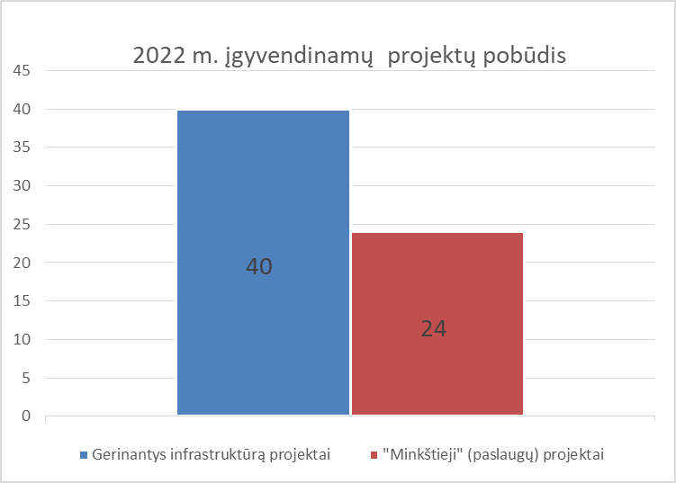
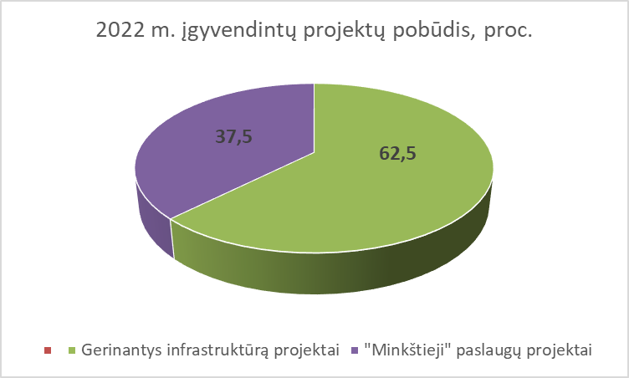
 | 2022 m. projektų pasiskirstymas pagal vykdytojus
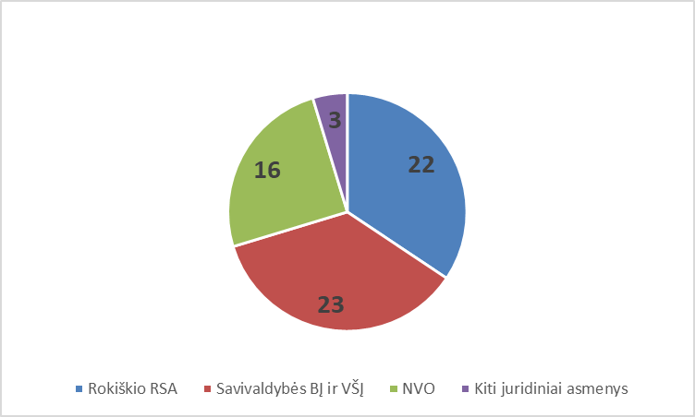

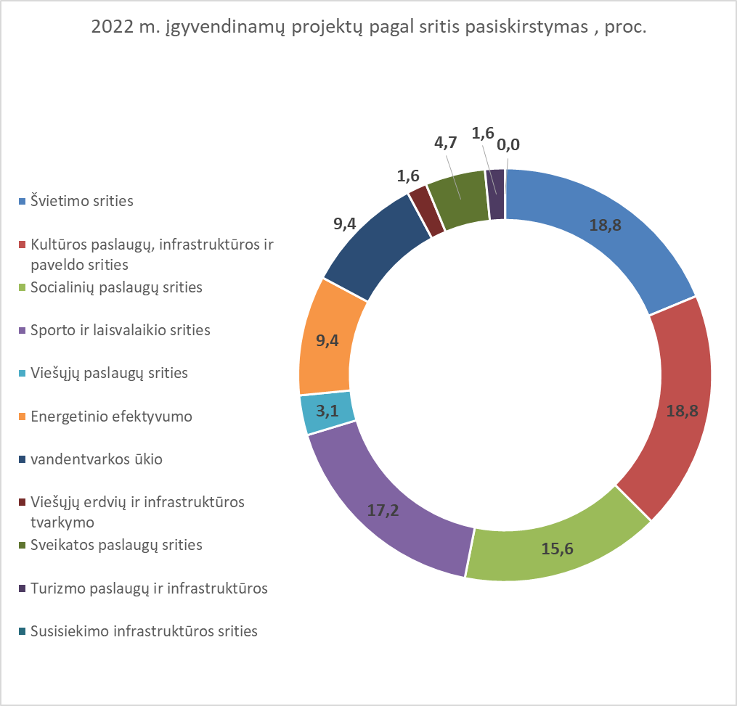
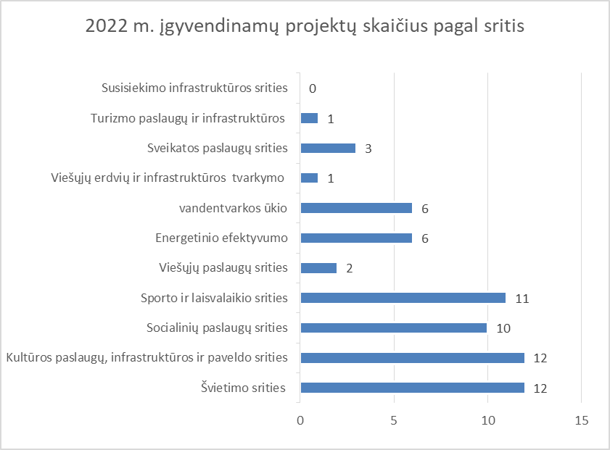

 | 2022 m. įgyvendinamų projektų indėlis į Rokiškio r. savivaldybės plėtros strateginio plano iki 2022 m. prioritetų įgyvendinimą

